8.配置図
8.支障範囲・配置図
※ ED-02（仮設工事）及びED-05（整備格納庫 平面図）より抜粋。仮設発電機の号機配置、仮設ケーブルルート、作業区画、立入禁止範囲、資機材置場、揚重車両の設置位置、進入路及び誘導員配置は現地確認のうえ追記する。
【ED-02 仮設工事（整備格納庫部分）】
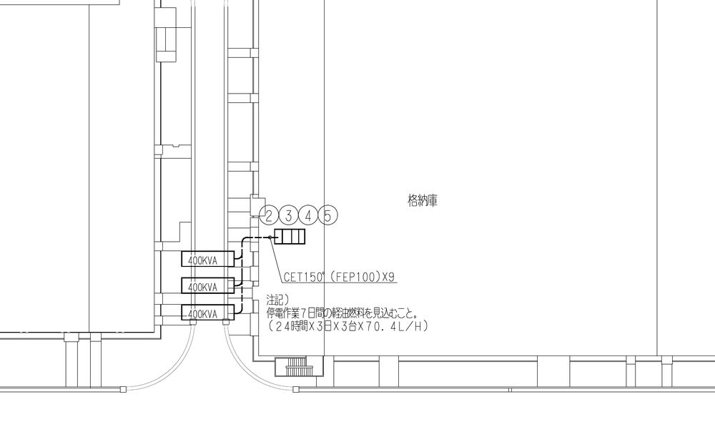

仮設発電機400kVA×3台 CET150sq（FEP100）×9条 → ②③（1号機）・④（2号機）・⑤（3号機）の主幹へ接続。⑥は仮設給電なし。 ※図中注記の燃料「7日間（24時間×3日×3台）」は、打合せにより2日間（24時間×2日×3台）で算定する（「2.3」による）。
【ED-05 整備格納庫 平面図（配電室部分）】
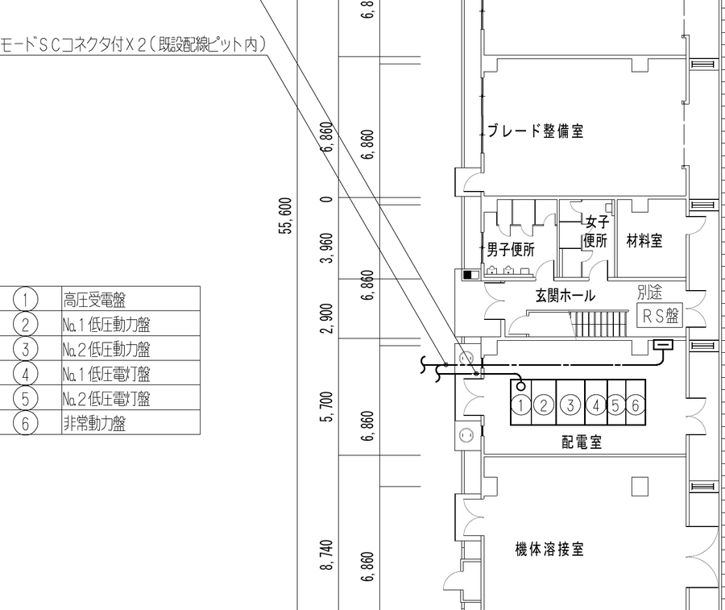

図中 ①高圧受電盤 ②No.1低圧動力盤 ③No.2低圧動力盤 ④No.1低圧電灯盤 ⑤No.2低圧電灯盤 ⑥非常動力盤 ※6kV引込ケーブル・光ケーブルの撤去・新設は別作業とし、本停電作業の範囲外とする。
【ED-07 整備格納庫 単線結線図 改修後 ― 改修範囲（太線部）を赤線で表示】
ED-07注記1）「図中、太線部の高圧機器、継電器及び高圧母線を新設する。」の太線部を赤線で表示した（赤線＝改修範囲、黒線＝既設）。縮小図のため詳細は原図（A3）による。図は左が上となるよう90°回転して掲載。機器の定格（PF・FBU等）は製作仕様書（A7EC0541）による。
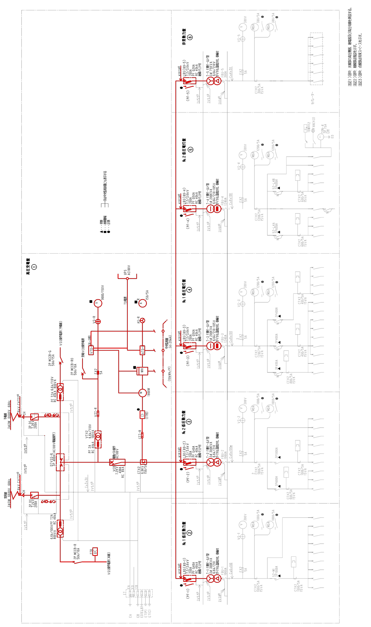

8.1 仮設設備の設置内容
区 分 | 内 容 | 仕様・数量 | 備 考
仮設電源 | ディーゼル発電機（三相出力・単相出力付） | 400kVA×3台 | 整備格納庫 外部（ED-02による）
仮設配線 | CET150sq（FEP100） 露出配管配線 | 9条 | 1号機→②③（計3条） 2号機→④3条 3号機→⑤3条
接続点 | ②③④⑤の主幹（電源側） ④⑤は単相3線（210/105V） | ②③④⑤ | 変圧器2次導体（FBU）取外しにより逆送防止。1盤に1台のみ接続（並列運転なし）
仮設接地 | 接地極・接地線 | D種 100Ω以下 | 発電機各台
燃 料 | 軽油 | 10,137.6L （24h×2日×3台 ×70.4L/h） | 分割補給とし現場貯蔵は指定数量（1,000L）未満。200L以上は少量危険物の届出
揚重機械 | 2tユニック車・チェーンブロック・台車 | 一式 | 変圧器（最大1,140kg）搬出入用・ARワーク
安全施設 | カラーコーン・バリケード・立入禁止表示 | 一式 | 作業区画・発電機周囲・揚重作業半径
消火設備 | ABC粉末消火器 | 発電機各台に1本以上 | 発電機周囲に配置。⑥停止中の増設は「6.4」による
油流出対策 | オイルパン・吸着マット | 一式 | 発電機直下・給油箇所
夜間照明 | 投光器 | 一式 | 発電機周囲・巡視経路

